PORTADA
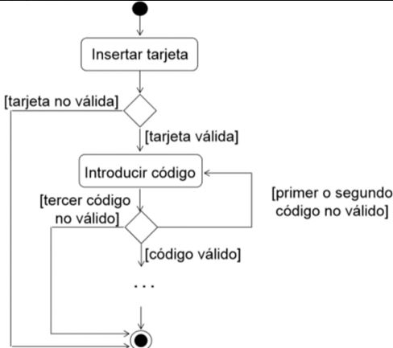
T05 - T.M
ACTIVIDAD: FLUJO DE CAJERO AUTÓMATICO
ALUMNA: ALEJANDRINA PORRINI

ENUNCIADO
Elabora los casos de prueba que creas necesario elaborar, tratando de cubir el funcionamiento del cajero automatico, segun el siguiente diagrama.

